Sheet
Görev listesi
AKA_FORD_1,5MM_6114

 |  |  |  |  |  | AKA_FORD_1,5MM_6114 |  |  |  |  |  |  | Makine |  |  |  | BySmart Fiber 3015 6kW

 |  | Açıklama |  |  |  |  |  |  |  |  |  |  | Malzeme |  |  |  | DC01

 |  |  |  |  |  |  |  |  |  |  |  |  | Kalınlık |  |  |  | 1.50 |  |  | mm

 |  | Bilgi1 |  |  |  |  |  |  |  |  |  |  | Farklı parça sayısı |  |  |  |  |  |  |  |  |  | 5

 |  |  |  |  |  |  |  |  |  |  |  |  | İkinci el teknolojileri
 |  |  |  |  |  |  |  |  |  |  |  |  | Varsayılan, Kesim, Proses makrosu 1, Darbeli, Mikro geçit
 |  | Bilgi2

 |  |  |  |  |  |  |  |  |  |  |  |  | Kırpıntılar |  |  |  |  | 51.82% |  |  |  |  | Kırpıntı hedefi
 |  |  |  |  |  |  |  |  |  |  |  |  | Kesme zamanı |  |  |  |  | 05:38:05 |  |  |  |  | Kırpıntı maliyetler
 |  | Bilgi3
 |  |  |  |  |  |  |  |  |  |  |  |  | İlave zamanlar |  |  |  |  | 00:16:28 |  |  |  |  | Toplam ağırlık kırpıntı |  |  |  |  |  |  |  |  |  | 132.722 |  |  |  | kg

 |  |  |  |  |  |  |  |  |  |  |  |  | Toplam süre |  |  |  |  | 05:54:34

Levhalar

X boyutu |  |  |  |  |  |  |  | Y boyutu |  |  |  | Ağırlık |  |  |  |  |  |  | Sayı |  |  |  |  |  |  | Ürün bilgisi

2400.00 |  |  |  | mm |  |  |  | 1200.00 | mm |  |  | 34.560 |  |  |  | kg |  |  | 11

Parçalar

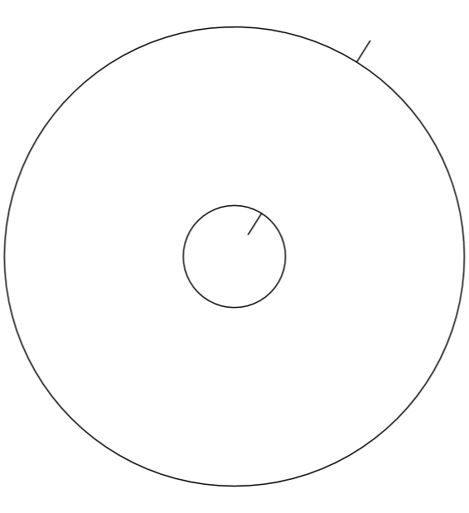
 |  |  |  |  |  |  |  |  | Parça numarası
 |  |  |  |  |  |  |  |  |  |  |  |  | 1

 |  |  |  |  |  |  |  |  | Adı |  |  |  | GC465K146APIA05_1,5MM_6114_A |  |  |  |  |  |  |  |  |  |  |  | Nominal / Gerçek |  |  |  |  |  | 5000 / 4466

 |  |  |  |  |  |  |  |  | Açıklama |  |  |  |  |  |  |  |  |  |  |  |  |  |  |  | X boyutu |  |  |  |  | 36.00 |  |  |  |  |  | mm

 |  |  |  |  |  |  |  |  | Bilgi1 |  |  |  |  |  |  |  |  |  |  |  |  |  |  |  | Y boyutu |  |  |  |  | 36.00 |  |  |  |  |  | mm

 |  |  |  |  |  |  |  |  | Bilgi2 |  |  |  |  |  |  |  |  |  |  |  |  |  |  |  | Yüzey eff. |  |  | 967.61053731 |  |  |  |  |  |  |  | m²

 |  |  |  |  |  |  |  |  | Bilgi3 |  |  |  |  |  |  |  |  |  |  |  |  |  |  |  | Ağırlık |  |  |  |  | 0.01161 |  |  |  |  |  | kg

 |  |  |  |  |  |  |  |  | İş emri bilgisi

 |  |  |  |  |  |  |  |  | Kesme zamanı |  |  |  | 00:00:01 |  |  |  | İlave zamanlar |  |  |  |  |  | 00:00:00 |  |  |  |  | Toplam süre |  |  |  |  |  | 00:00:01

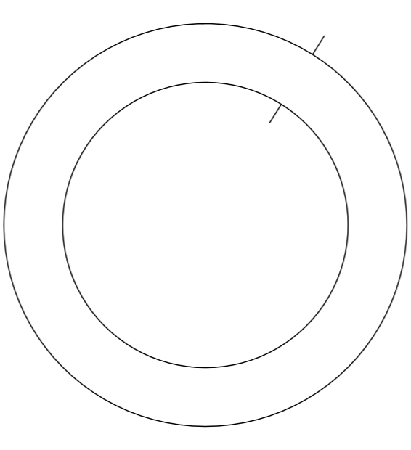
 |  |  |  |  |  |  |  |  | Parça numarası
 |  |  |  |  |  |  |  |  |  |  |  |  | 2

 |  |  |  |  |  |  |  |  | Adı |  |  |  | GC465K146APIA06_1,5MM_6114_A |  |  |  |  |  |  |  |  |  |  |  | Nominal / Gerçek |  |  |  |  |  | 5000 / 4390

 |  |  |  |  |  |  |  |  | Açıklama |  |  |  |  |  |  |  |  |  |  |  |  |  |  |  | X boyutu |  |  |  |  | 36.00 |  |  |  |  |  | mm

 |  |  |  |  |  |  |  |  | Bilgi1 |  |  |  |  |  |  |  |  |  |  |  |  |  |  |  | Y boyutu |  |  |  |  | 36.00 |  |  |  |  |  | mm

 |  |  |  |  |  |  |  |  | Bilgi2 |  |  |  |  |  |  |  |  |  |  |  |  |  |  |  | Yüzey eff. |  |  | 507.17086401 |  |  |  |  |  |  |  | m²

 |  |  |  |  |  |  |  |  | Bilgi3 |  |  |  |  |  |  |  |  |  |  |  |  |  |  |  | Ağırlık |  |  |  |  | 0.00609 |  |  |  |  |  | kg

 |  |  |  |  |  |  |  |  | İş emri bilgisi

 |  |  |  |  |  |  |  |  | Kesme zamanı |  |  |  | 00:00:01 |  |  |  | İlave zamanlar |  |  |  |  |  | 00:00:00 |  |  |  |  | Toplam süre |  |  |  |  |  | 00:00:01

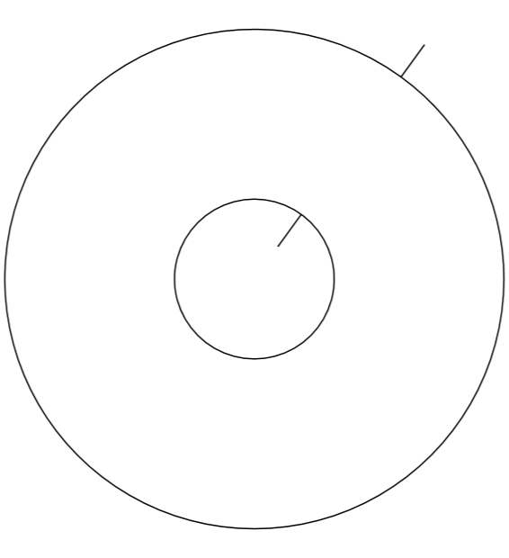
 |  |  |  |  |  |  |  |  | Parça numarası
 |  |  |  |  |  |  |  |  |  |  |  |  | 3

 |  |  |  |  |  |  |  |  | Adı |  |  |  | GC465K146APIA12_1,5MM_6114_A |  |  |  |  |  |  |  |  |  |  |  | Nominal / Gerçek |  |  |  |  |  | 100000 / 8480

 |  |  |  |  |  |  |  |  | Açıklama |  |  |  |  |  |  |  |  |  |  |  |  |  |  |  | X boyutu |  |  |  |  | 25.00 |  |  |  |  |  | mm

 |  |  |  |  |  |  |  |  | Bilgi1 |  |  |  |  |  |  |  |  |  |  |  |  |  |  |  | Y boyutu |  |  |  |  | 25.00 |  |  |  |  |  | mm

 |  |  |  |  |  |  |  |  | Bilgi2 |  |  |  |  |  |  |  |  |  |  |  |  |  |  |  | Yüzey eff. |  |  | 440.60836967 |  |  |  |  |  |  |  | m²

 |  |  |  |  |  |  |  |  | Bilgi3 |  |  |  |  |  |  |  |  |  |  |  |  |  |  |  | Ağırlık |  |  |  |  | 0.00529 |  |  |  |  |  | kg

 |  |  |  |  |  |  |  |  | İş emri bilgisi

 |  |  |  |  |  |  |  |  | Kesme zamanı |  |  |  | 00:00:01 |  |  |  | İlave zamanlar |  |  |  |  |  | 00:00:00 |  |  |  |  | Toplam süre |  |  |  |  |  | 00:00:01

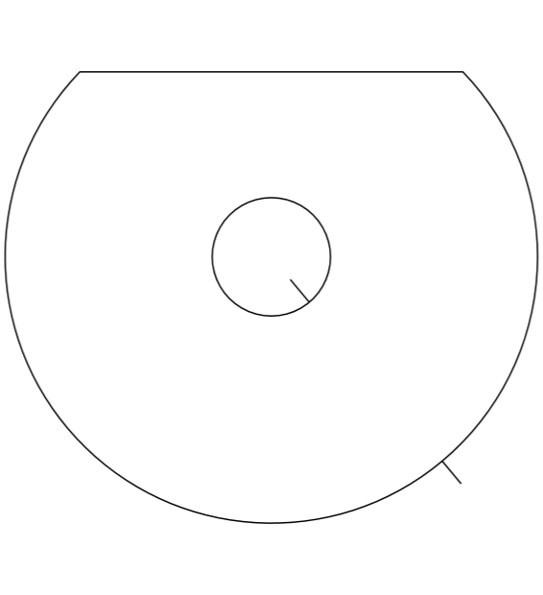
 |  |  |  |  |  |  |  |  | Parça numarası
 |  |  |  |  |  |  |  |  |  |  |  |  | 4

 |  |  |  |  |  |  |  |  | Adı |  |  |  | GC465K146APIA13_1,5MM_6114_A |  |  |  |  |  |  |  |  |  |  |  | Nominal / Gerçek |  |  |  |  |  | 0 / 0

 |  |  |  |  |  |  |  |  | Açıklama |  |  |  |  |  |  |  |  |  |  |  |  |  |  |  | X boyutu |  |  |  |  | 36.00 |  |  |  |  |  | mm

 |  |  |  |  |  |  |  |  | Bilgi1 |  |  |  |  |  |  |  |  |  |  |  |  |  |  |  | Y boyutu |  |  |  |  | 30.50 |  |  |  |  |  | mm

 |  |  |  |  |  |  |  |  | Bilgi2 |  |  |  |  |  |  |  |  |  |  |  |  |  |  |  | Yüzey eff. |  |  | 869.28825553 |  |  |  |  |  |  |  | m²

 |  |  |  |  |  |  |  |  | Bilgi3 |  |  |  |  |  |  |  |  |  |  |  |  |  |  |  | Ağırlık |  |  |  |  | 0.01043 |  |  |  |  |  | kg

 |  |  |  |  |  |  |  |  | İş emri bilgisi

 |  |  |  |  |  |  |  |  | Kesme zamanı |  |  |  | 00:00:01 |  |  |  | İlave zamanlar |  |  |  |  |  | 00:00:00 |  |  |  |  | Toplam süre |  |  |  |  |  | 00:00:01

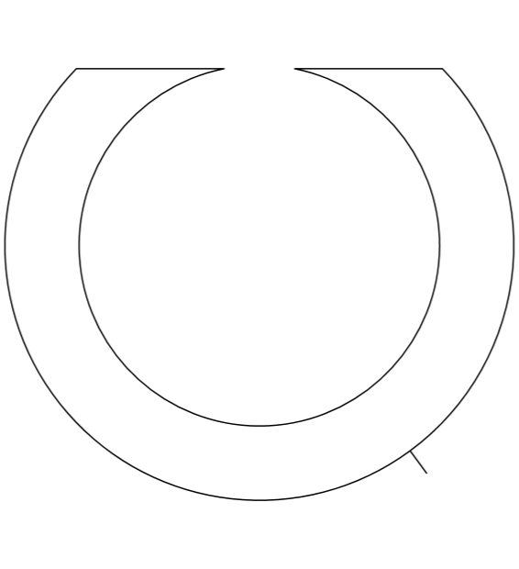
 |  |  |  |  |  |  |  |  | Parça numarası
 |  |  |  |  |  |  |  |  |  |  |  |  | 5

 |  |  |  |  |  |  |  |  | Adı |  |  |  | GC465K146APIA14_1,5MM_6114_A |  |  |  |  |  |  |  |  |  |  |  | Nominal / Gerçek |  |  |  |  |  | 0 / 0

 |  |  |  |  |  |  |  |  | Açıklama |  |  |  |  |  |  |  |  |  |  |  |  |  |  |  | X boyutu |  |  |  |  | 36.00 |  |  |  |  |  | mm

 |  |  |  |  |  |  |  |  | Bilgi1 |  |  |  |  |  |  |  |  |  |  |  |  |  |  |  | Y boyutu |  |  |  |  | 30.50 |  |  |  |  |  | mm

 |  |  |  |  |  |  |  |  | Bilgi2 |  |  |  |  |  |  |  |  |  |  |  |  |  |  |  | Yüzey eff. |  |  | 409.68775477 |  |  |  |  |  |  |  | m²

 |  |  |  |  |  |  |  |  | Bilgi3 |  |  |  |  |  |  |  |  |  |  |  |  |  |  |  | Ağırlık |  |  |  |  | 0.00492 |  |  |  |  |  | kg

 |  |  |  |  |  |  |  |  | İş emri bilgisi

 |  |  |  |  |  |  |  |  | Kesme zamanı |  |  |  | 00:00:01 |  |  |  | İlave zamanlar |  |  |  |  |  | 00:00:00 |  |  |  |  | Toplam süre |  |  |  |  |  | 00:00:01

Kesim planları

 |  | Kesme planı adı |  |  |  |  | AKA_FORD_1,5MM_6114-01 |  |  |  |  |  |  |  |  |  |  | Plan boyutu X |  |  |  |  |  |  |  |  | 300.03 |  |  |  |  | mm

 |  | Geçişler |  |  |  |  | 1 |  |  |  |  |  |  |  |  |  |  | Plan boyutu Y |  |  |  |  |  |  |  |  | 1200.00 |  |  |  |  | mm

 |  | Kırpıntılar |  |  |  |  | 92.21% |  |  |  |  |  |  |  |  |  |  | Levha boyutu X |  |  |  |  |  |  |  |  | 2400.00 |  |  |  |  | mm

 |  | Parça sayısı |  |  |  |  | 232 |  |  |  |  |  |  |  |  |  |  | Levha boyutu Y |  |  |  |  |  |  |  |  | 1200.00 |  |  |  |  | mm

 |  | Kesme zamanı |  |  | 00:04:37 |  |  |  |  | İlave zamanlar |  |  |  |  | 00:00:52 |  |  |  |  |  |  |  | Toplam süre |  |  |  |  |  | 00:05:29

 |  | 

No |  |  | Parça adı |  |  |  |  |  | X boyutu |  |  |  |  | Y boyutu |  |  |  |  |  |  |  | Ağırlık |  |  |  |  |  | Kesme zamanı |  |  |  |  |  |  | Sayı

1 |  |  | GC465K146APIA05_1,5MM_6114_A |  |  |  |  |  | 36.00 |  |  | mm |  | 36.00 |  |  |  | mm |  |  | 0.012 |  |  |  |  |  | kg | 00:00:01 |  |  |  |  |  |  | 232

 |  | Kesme planı adı |  |  |  |  | AKA_FORD_1,5MM_6114-02 |  |  |  |  |  |  |  |  |  |  | Plan boyutu X |  |  |  |  |  |  |  |  | 157.51 |  |  |  |  | mm

 |  | Geçişler |  |  |  |  | 1 |  |  |  |  |  |  |  |  |  |  | Plan boyutu Y |  |  |  |  |  |  |  |  | 1200.00 |  |  |  |  | mm

 |  | Kırpıntılar |  |  |  |  | 97.99% |  |  |  |  |  |  |  |  |  |  | Levha boyutu X |  |  |  |  |  |  |  |  | 2400.00 |  |  |  |  | mm

 |  | Parça sayısı |  |  |  |  | 114 |  |  |  |  |  |  |  |  |  |  | Levha boyutu Y |  |  |  |  |  |  |  |  | 1200.00 |  |  |  |  | mm

 |  | Kesme zamanı |  |  | 00:02:40 |  |  |  |  | İlave zamanlar |  |  |  |  | 00:00:52 |  |  |  |  |  |  |  | Toplam süre |  |  |  |  |  | 00:03:32

 |  | 

No |  |  | Parça adı |  |  |  |  |  | X boyutu |  |  |  |  | Y boyutu |  |  |  |  |  |  |  | Ağırlık |  |  |  |  |  | Kesme zamanı |  |  |  |  |  |  | Sayı

2 |  |  | GC465K146APIA06_1,5MM_6114_A |  |  |  |  |  | 36.00 |  |  | mm |  | 36.00 |  |  |  | mm |  |  | 0.006 |  |  |  |  |  | kg | 00:00:01 |  |  |  |  |  |  | 114

 |  | Kesme planı adı |  |  |  |  | AKA_FORD_1,5MM_6114-03 |  |  |  |  |  |  |  |  |  |  | Plan boyutu X |  |  |  |  |  |  |  |  | 308.00 |  |  |  |  | mm

 |  | Geçişler |  |  |  |  | 1 |  |  |  |  |  |  |  |  |  |  | Plan boyutu Y |  |  |  |  |  |  |  |  | 1200.00 |  |  |  |  | mm

 |  | Kırpıntılar |  |  |  |  | 93.88% |  |  |  |  |  |  |  |  |  |  | Levha boyutu X |  |  |  |  |  |  |  |  | 2400.00 |  |  |  |  | mm

 |  | Parça sayısı |  |  |  |  | 400 |  |  |  |  |  |  |  |  |  |  | Levha boyutu Y |  |  |  |  |  |  |  |  | 1200.00 |  |  |  |  | mm

 |  | Kesme zamanı |  |  | 00:07:03 |  |  |  |  | İlave zamanlar |  |  |  |  | 00:00:52 |  |  |  |  |  |  |  | Toplam süre |  |  |  |  |  | 00:07:55

 |  | 

No |  |  | Parça adı |  |  |  |  |  | X boyutu |  |  |  |  | Y boyutu |  |  |  |  |  |  |  | Ağırlık |  |  |  |  |  | Kesme zamanı |  |  |  |  |  |  | Sayı

3 |  |  | GC465K146APIA12_1,5MM_6114_A |  |  |  |  |  | 25.00 |  |  | mm |  | 25.00 |  |  |  | mm |  |  | 0.005 |  |  |  |  |  | kg | 00:00:01 |  |  |  |  |  |  | 400

 |  | Kesme planı adı |  |  |  |  | AKA_FORD_1,5MM_6114-04 |  |  |  |  |  |  |  |  |  |  | Plan boyutu X |  |  |  |  |  |  |  |  | 2383.95 |  |  |  |  | mm

 |  | Geçişler |  |  |  |  | 2 |  |  |  |  |  |  |  |  |  |  | Plan boyutu Y |  |  |  |  |  |  |  |  | 1184.23 |  |  |  |  | mm

 |  | Kırpıntılar |  |  |  |  | 35.69% |  |  |  |  |  |  |  |  |  |  | Levha boyutu X |  |  |  |  |  |  |  |  | 2400.00 |  |  |  |  | mm

 |  | Parça sayısı |  |  |  |  | 1914 |  |  |  |  |  |  |  |  |  |  | Levha boyutu Y |  |  |  |  |  |  |  |  | 1200.00 |  |  |  |  | mm

 |  | Kesme zamanı |  |  | 00:37:42 |  |  |  |  | İlave zamanlar |  |  |  |  | 00:01:35 |  |  |  |  |  |  |  | Toplam süre |  |  |  |  |  | 00:39:17

 |  | 

No |  |  | Parça adı |  |  |  |  |  | X boyutu |  |  |  |  | Y boyutu |  |  |  |  |  |  |  | Ağırlık |  |  |  |  |  | Kesme zamanı |  |  |  |  |  |  | Sayı

1 |  |  | GC465K146APIA05_1,5MM_6114_A |  |  |  |  |  | 36.00 |  |  | mm |  | 36.00 |  |  |  | mm |  |  | 0.012 |  |  |  |  |  | kg | 00:00:01 |  |  |  |  |  |  | 1914

 |  | Kesme planı adı |  |  |  |  | AKA_FORD_1,5MM_6114-05 |  |  |  |  |  |  |  |  |  |  | Plan boyutu X |  |  |  |  |  |  |  |  | 2381.16 |  |  |  |  | mm

 |  | Geçişler |  |  |  |  | 2 |  |  |  |  |  |  |  |  |  |  | Plan boyutu Y |  |  |  |  |  |  |  |  | 1192.00 |  |  |  |  | mm

 |  | Kırpıntılar |  |  |  |  | 67.37% |  |  |  |  |  |  |  |  |  |  | Levha boyutu X |  |  |  |  |  |  |  |  | 2400.00 |  |  |  |  | mm

 |  | Parça sayısı |  |  |  |  | 1853 |  |  |  |  |  |  |  |  |  |  | Levha boyutu Y |  |  |  |  |  |  |  |  | 1200.00 |  |  |  |  | mm

 |  | Kesme zamanı |  |  | 00:42:39 |  |  |  |  | İlave zamanlar |  |  |  |  | 00:01:35 |  |  |  |  |  |  |  | Toplam süre |  |  |  |  |  | 00:44:15

 |  | 

No |  |  | Parça adı |  |  |  |  |  | X boyutu |  |  |  |  | Y boyutu |  |  |  |  |  |  |  | Ağırlık |  |  |  |  |  | Kesme zamanı |  |  |  |  |  |  | Sayı

2 |  |  | GC465K146APIA06_1,5MM_6114_A |  |  |  |  |  | 36.00 |  |  | mm |  | 36.00 |  |  |  | mm |  |  | 0.006 |  |  |  |  |  | kg | 00:00:01 |  |  |  |  |  |  | 1853

 |  | Kesme planı adı |  |  |  |  | AKA_FORD_1,5MM_6114-06 |  |  |  |  |  |  |  |  |  |  | Plan boyutu X |  |  |  |  |  |  |  |  | 2383.00 |  |  |  |  | mm

 |  | Geçişler |  |  |  |  | 2 |  |  |  |  |  |  |  |  |  |  | Plan boyutu Y |  |  |  |  |  |  |  |  | 1191.30 |  |  |  |  | mm

 |  | Kırpıntılar |  |  |  |  | 51.66% |  |  |  |  |  |  |  |  |  |  | Levha boyutu X |  |  |  |  |  |  |  |  | 2400.00 |  |  |  |  | mm

 |  | Parça sayısı |  |  |  |  | 3160 |  |  |  |  |  |  |  |  |  |  | Levha boyutu Y |  |  |  |  |  |  |  |  | 1200.00 |  |  |  |  | mm

 |  | Kesme zamanı |  |  | 00:55:25 |  |  |  |  | İlave zamanlar |  |  |  |  | 00:02:17 |  |  |  |  |  |  |  | Toplam süre |  |  |  |  |  | 00:57:43

 |  | 

No |  |  | Parça adı |  |  |  |  |  | X boyutu |  |  |  |  | Y boyutu |  |  |  |  |  |  |  | Ağırlık |  |  |  |  |  | Kesme zamanı |  |  |  |  |  |  | Sayı

3 |  |  | GC465K146APIA12_1,5MM_6114_A |  |  |  |  |  | 25.00 |  |  | mm |  | 25.00 |  |  |  | mm |  |  | 0.005 |  |  |  |  |  | kg | 00:00:01 |  |  |  |  |  |  | 3160

 |  | Kesme planı adı |  |  |  |  | AKA_FORD_1,5MM_6114-07 |  |  |  |  |  |  |  |  |  |  | Plan boyutu X |  |  |  |  |  |  |  |  | 2384.91 |  |  |  |  | mm

 |  | Geçişler |  |  |  |  | 1 |  |  |  |  |  |  |  |  |  |  | Plan boyutu Y |  |  |  |  |  |  |  |  | 1200.00 |  |  |  |  | mm

 |  | Kırpıntılar |  |  |  |  | 53.57% |  |  |  |  |  |  |  |  |  |  | Levha boyutu X |  |  |  |  |  |  |  |  | 2400.00 |  |  |  |  | mm

 |  | Parça sayısı |  |  |  |  | 2541 |  |  |  |  |  |  |  |  |  |  | Levha boyutu Y |  |  |  |  |  |  |  |  | 1200.00 |  |  |  |  | mm

 |  | Kesme zamanı |  |  | 00:48:14 |  |  |  |  | İlave zamanlar |  |  |  |  | 00:02:03 |  |  |  |  |  |  |  | Toplam süre |  |  |  |  |  | 00:50:18

 |  | 

No |  |  | Parça adı |  |  |  |  |  | X boyutu |  |  |  |  | Y boyutu |  |  |  |  |  |  |  | Ağırlık |  |  |  |  |  | Kesme zamanı |  |  |  |  |  |  | Sayı

1 |  |  | GC465K146APIA05_1,5MM_6114_A |  |  |  |  |  | 36.00 |  |  | mm |  | 36.00 |  |  |  | mm |  |  | 0.012 |  |  |  |  |  | kg | 00:00:01 |  |  |  |  |  |  | 348

2 |  |  | GC465K146APIA06_1,5MM_6114_A |  |  |  |  |  | 36.00 |  |  | mm |  | 36.00 |  |  |  | mm |  |  | 0.006 |  |  |  |  |  | kg | 00:00:01 |  |  |  |  |  |  | 513

3 |  |  | GC465K146APIA12_1,5MM_6114_A |  |  |  |  |  | 25.00 |  |  | mm |  | 25.00 |  |  |  | mm |  |  | 0.005 |  |  |  |  |  | kg | 00:00:01 |  |  |  |  |  |  | 1680

 |  | Kesme planı adı |  |  |  |  | AKA_FORD_1,5MM_6114-08 |  |  |  |  |  |  |  |  |  |  | Plan boyutu X |  |  |  |  |  |  |  |  | 221.42 |  |  |  |  | mm

 |  | Geçişler |  |  |  |  | 1 |  |  |  |  |  |  |  |  |  |  | Plan boyutu Y |  |  |  |  |  |  |  |  | 1200.00 |  |  |  |  | mm

 |  | Kırpıntılar |  |  |  |  | 95.82% |  |  |  |  |  |  |  |  |  |  | Levha boyutu X |  |  |  |  |  |  |  |  | 2400.00 |  |  |  |  | mm

 |  | Parça sayısı |  |  |  |  | 195 |  |  |  |  |  |  |  |  |  |  | Levha boyutu Y |  |  |  |  |  |  |  |  | 1200.00 |  |  |  |  | mm

 |  | Kesme zamanı |  |  | 00:03:54 |  |  |  |  | İlave zamanlar |  |  |  |  | 00:00:52 |  |  |  |  |  |  |  | Toplam süre |  |  |  |  |  | 00:04:46

 |  | 

No |  |  | Parça adı |  |  |  |  |  | X boyutu |  |  |  |  | Y boyutu |  |  |  |  |  |  |  | Ağırlık |  |  |  |  |  | Kesme zamanı |  |  |  |  |  |  | Sayı

1 |  |  | GC465K146APIA05_1,5MM_6114_A |  |  |  |  |  | 36.00 |  |  | mm |  | 36.00 |  |  |  | mm |  |  | 0.012 |  |  |  |  |  | kg | 00:00:01 |  |  |  |  |  |  | 58

2 |  |  | GC465K146APIA06_1,5MM_6114_A |  |  |  |  |  | 36.00 |  |  | mm |  | 36.00 |  |  |  | mm |  |  | 0.006 |  |  |  |  |  | kg | 00:00:01 |  |  |  |  |  |  | 57

3 |  |  | GC465K146APIA12_1,5MM_6114_A |  |  |  |  |  | 25.00 |  |  | mm |  | 25.00 |  |  |  | mm |  |  | 0.005 |  |  |  |  |  | kg | 00:00:01 |  |  |  |  |  |  | 80

 | proje1 |  |  |  |  |  |  |  |  |  | 20.12.2022 |  |  |  |  |  |  |  |  |  |  |  |  | Sayfa 1

